Sheet1
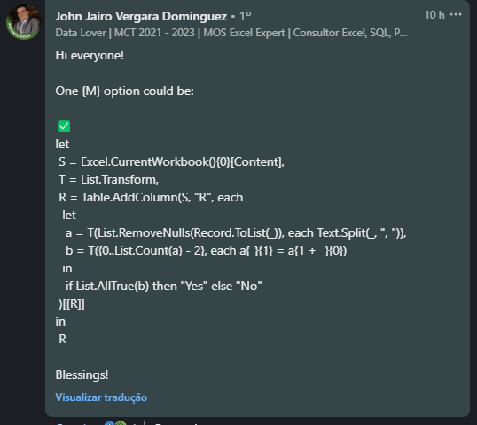
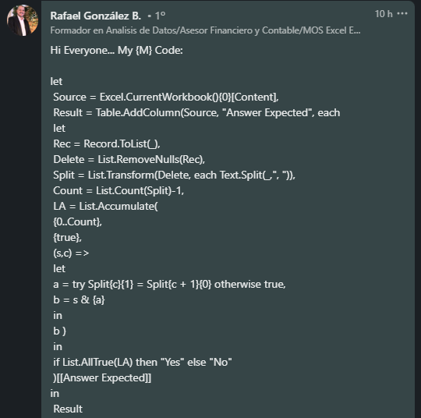
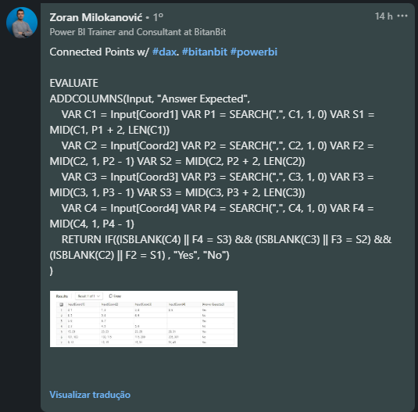
Coord1 | Coord2 | Coord3 | Coord4 | Answer Expected
0, 1 | 1, 3 | 3, 8 | 8, 5 | Yes
3, 5 | 5, 4 | 6, 9 |  | No
5, 6 | 6, 7 |  |  | Yes
2, 3 | 4, 5 | 5, 6 |  | No
15, 23 | 23, 23 | 23, 29 | 29, 31 | Yes
101, 103 | 103, 115 | 115, 200 | 205, 301 | No
9, 12 | 12, 15 | 15, 31 | 31, 45 | Yes

As coordenadas para os pontos são dadas no formato x, y. Preencha Sim se os pontos estiverem conectados caso contrário, Não. Os pontos são conectados se o valor y de um ponto for igual ao valor x do próximo ponto para todos os pontos. Para o x do primeiro ponto e para o y do último ponto, esta regra não será aplicável. Ex. (3, 4), (4, 8), (8,10) => Esses 3 pontos estão conectados como x=4 e y=4 são iguais para os dois primeiros pontos e x=8 e y=8 são iguais para os dois últimos pontos.

